自建sever
1

 | 1 | 桌面新建資料夾命名“日期sever”

2
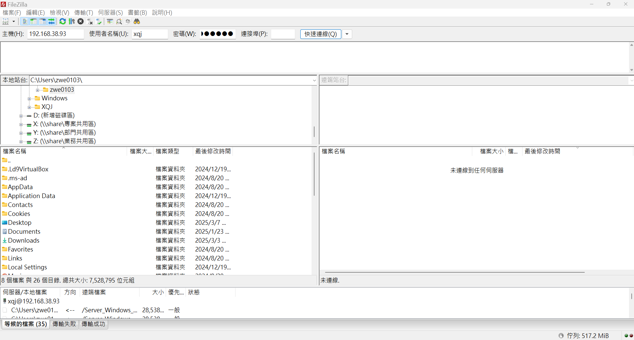
1
2

 | 1 | FileZilla填入主機，使用者名稱和密碼
 |  | 192.168.38.93 |  | xqj | 70541704

 | 2 | 按下“快速連線”

3
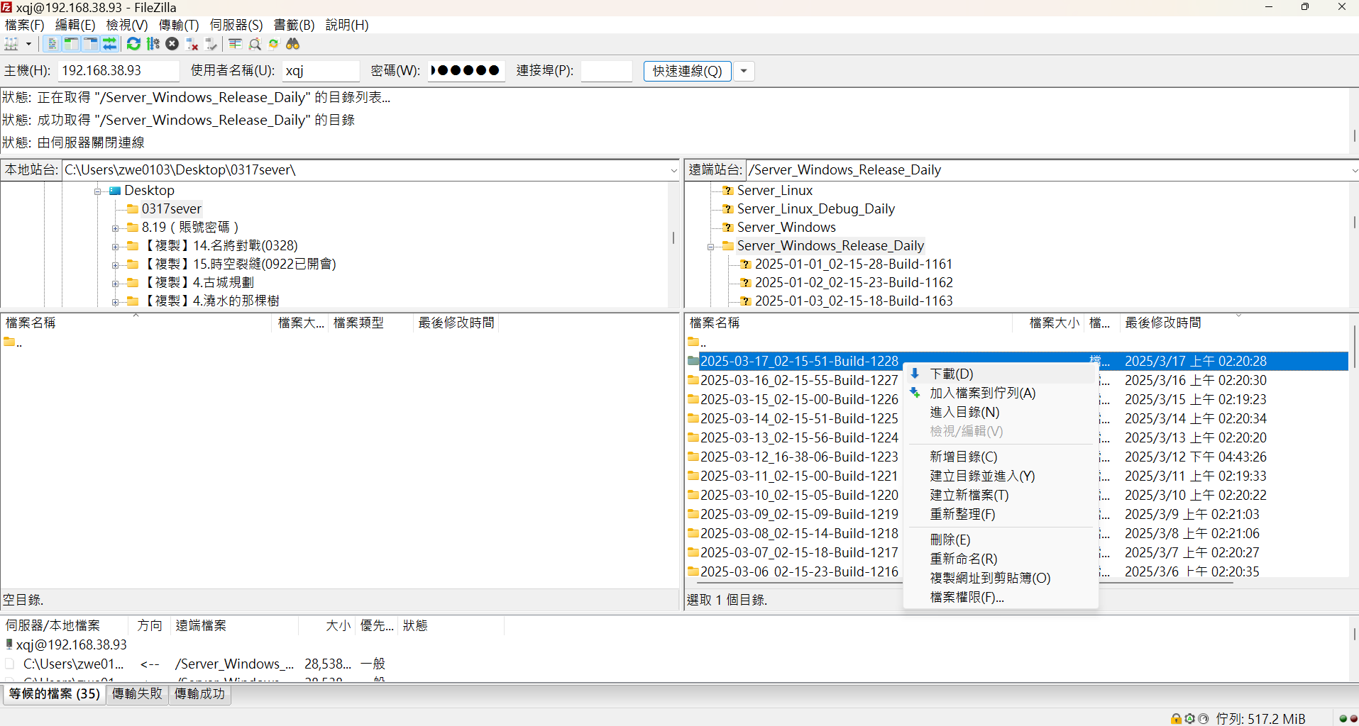

1
2
 | 1 | 左邊選擇自己建的資料夾

 | 2 | 右邊選擇Sever_Windows_Release_Daily中，日期最新的一份

 | 3 | 右鍵下載

日期最新

3C

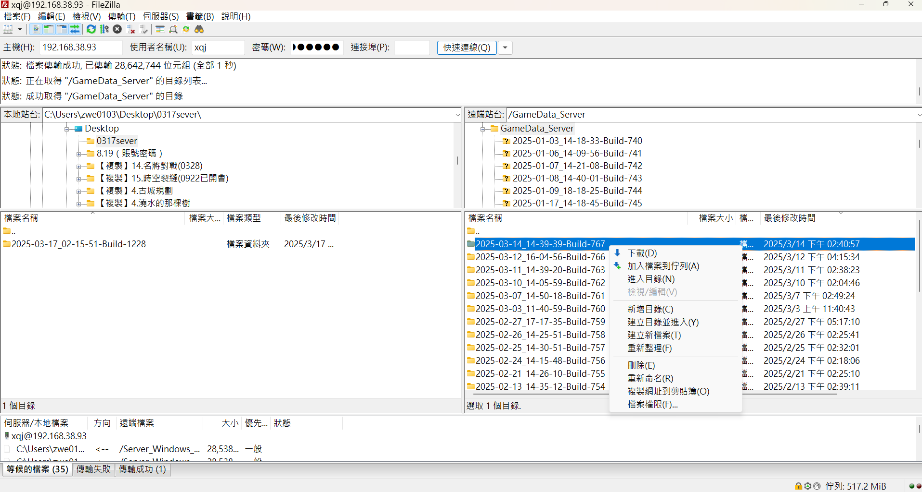

4
 | 4 | 右邊選擇GameData_Sever中，日期最新的一份

 | 5 | 右鍵下載

日期最新

5

4

1
 | 1 | GameData_Sever下載的點進去

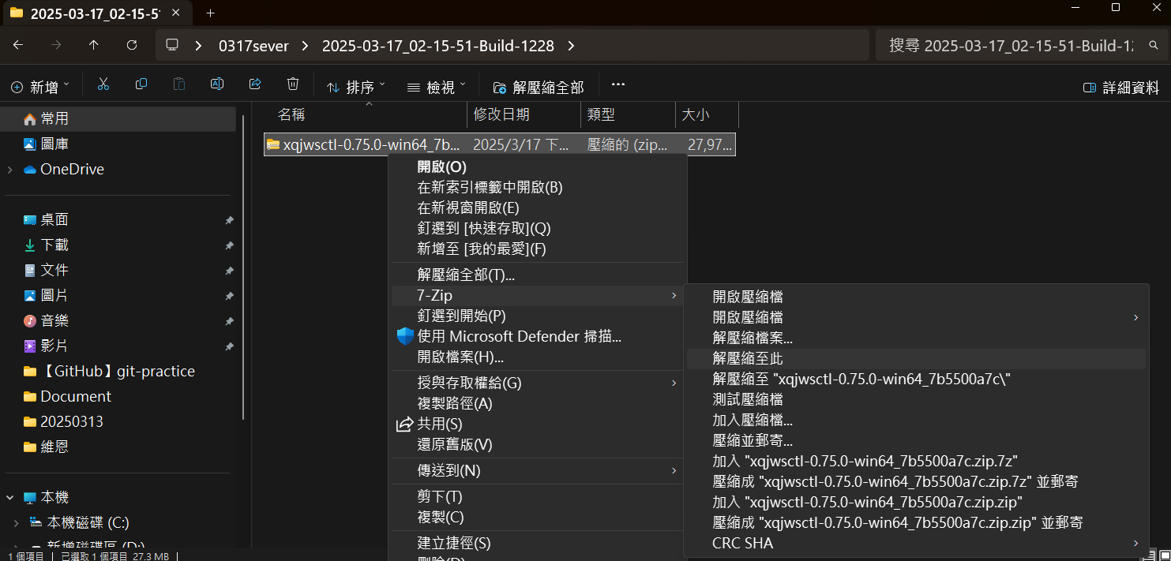

 | 2 | 右鍵解壓縮

2

5

 | 1 | 解壓縮出來的東西拖到桌面改名日期

6

1

 | 1 | Sever_Windows_Release_Daily下載的點進去

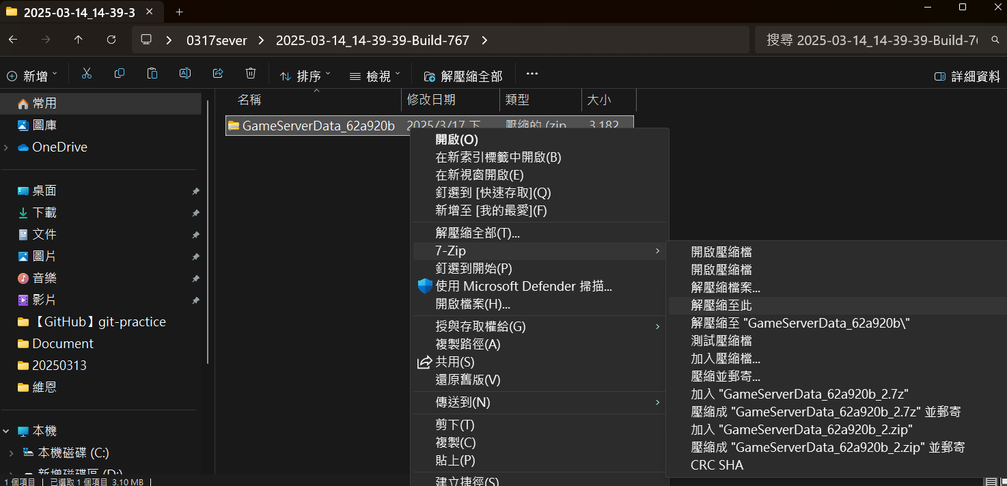

2
 | 2 | 右鍵解壓縮

7

1
 | 1 | 解壓縮出來的三個東西複製

這個路徑

 | 2 | 黏貼進Sever_Windows_Release_Daily解壓縮以後拖到桌面的這個路徑

8
1

 | 1 | 進入下面這個路徑
 |  | X:\尋秦記\2.程式\tools\ServerConfig

 | 2 | 複製這個資料夾到桌面上

2

9

 | 1 | 點開桌面上的win-64

 | 2 | 點開

2

10

1
 | 1 | 上面填入：
 |  | X:\尋秦記\2.程式\tools\ServerConfig\configs
2

3
 | 2 | 下面填入之前拖到桌面，有左邊這些内容的資料夾的路徑
 |  | 例：
 |  | C:\Users\zwe0103\Desktop\0317
這些内容

5
 | 5 | 點Open

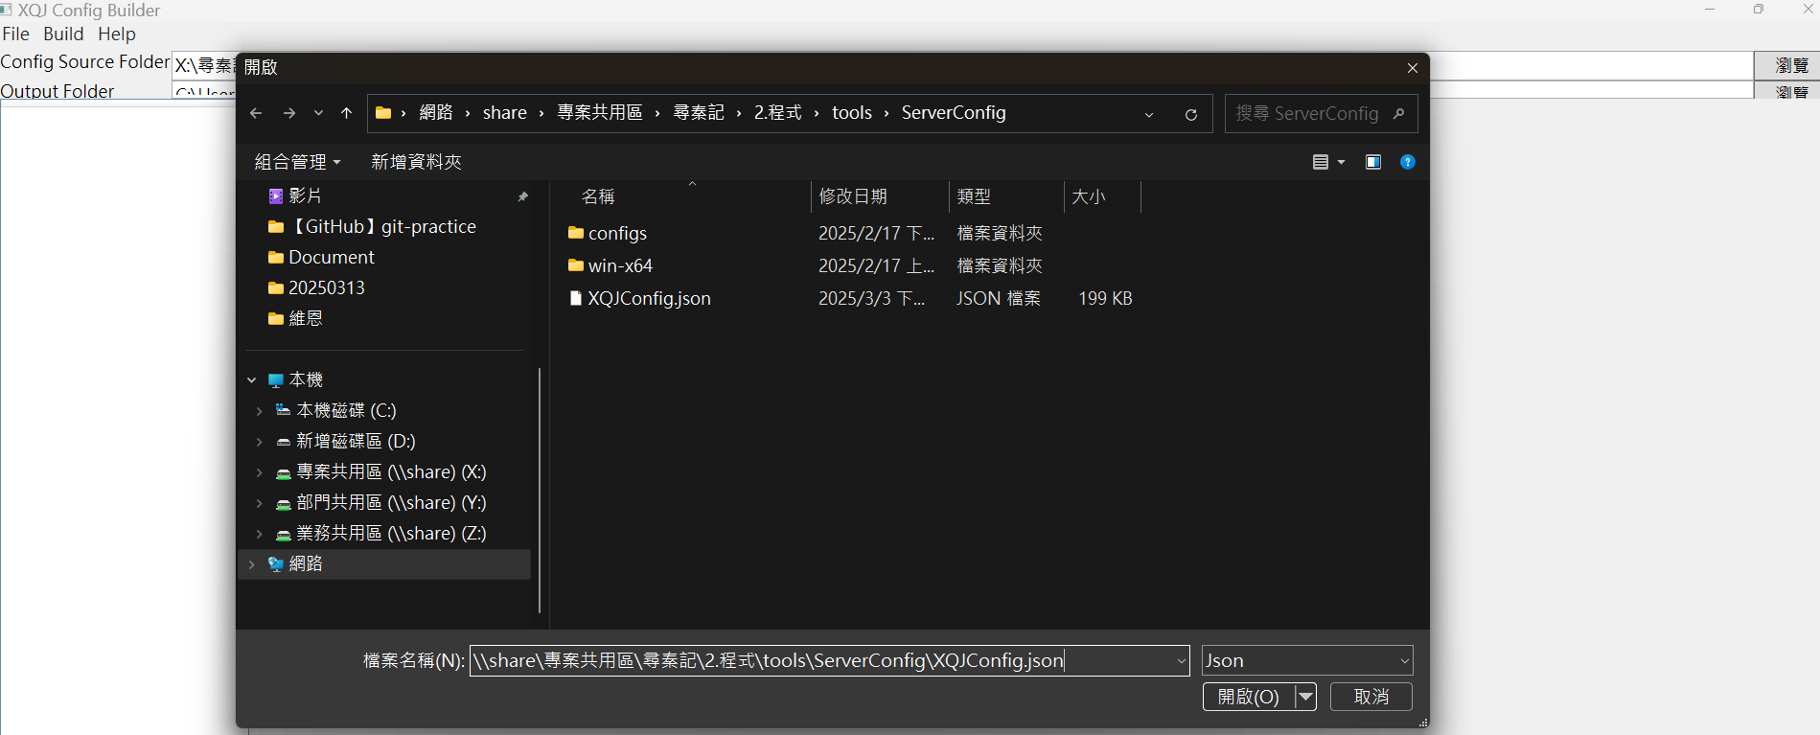

 | 6 | 填入
 |  | \\share\專案共用區\尋秦記\2.程式\tools\ServerConfig\XQJConfig.json

6
7
 | 7 | 開啓

11
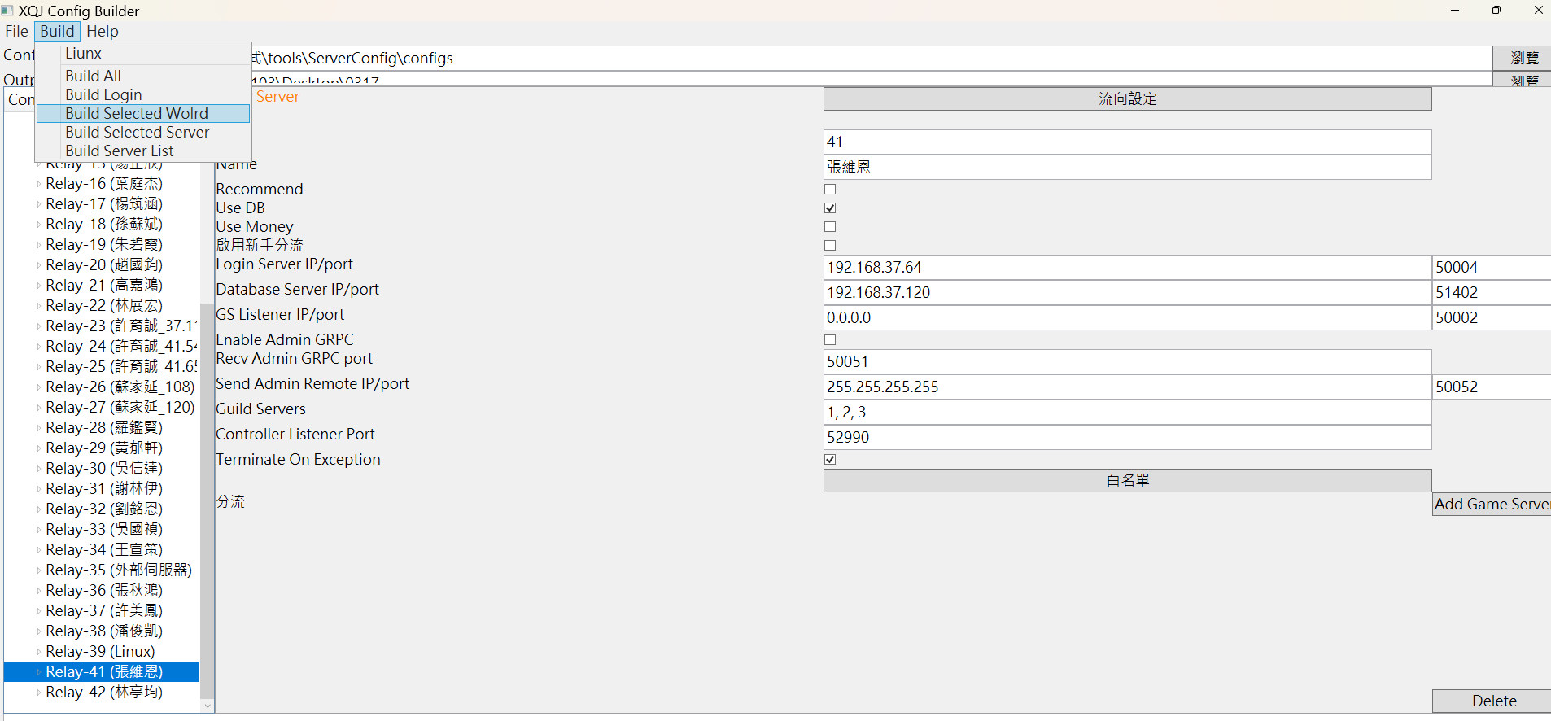

2

 | 1 | 選自己名字

1
 | 2 | Build Selected World

12
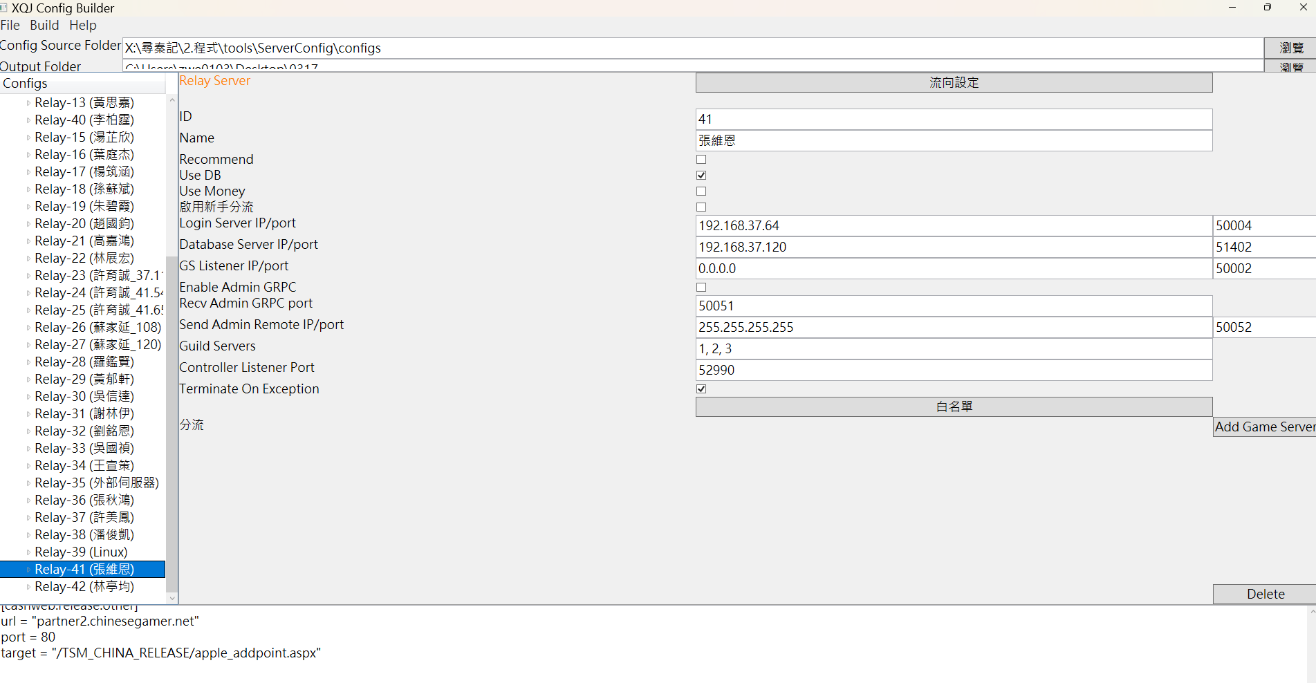

1
 | 1 | 出現長這樣的文字代表完成

13

1
 | 1 | 拖到桌面的東西進入這個路徑

 | 2 | 選擇Windows 批次檔案

 | 3 | 先開relay

2
 | 4 | 再開需要的：
 |  | gs41_1 | 1號分流
 |  | gs41_2 | 2號分流
 |  | gs41_3 | 3號分流
 |  | gs41 | 123分流都開
 |  | gs41_101 | 活動分流
 |  | gs41_102 | 幫會戰分流

14
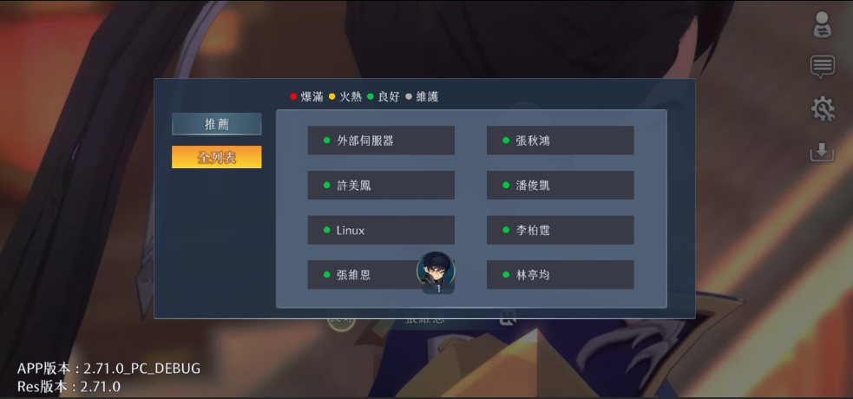

1
 | 1 | 選自己的名字進

修改串表事件後在自建sever上查看
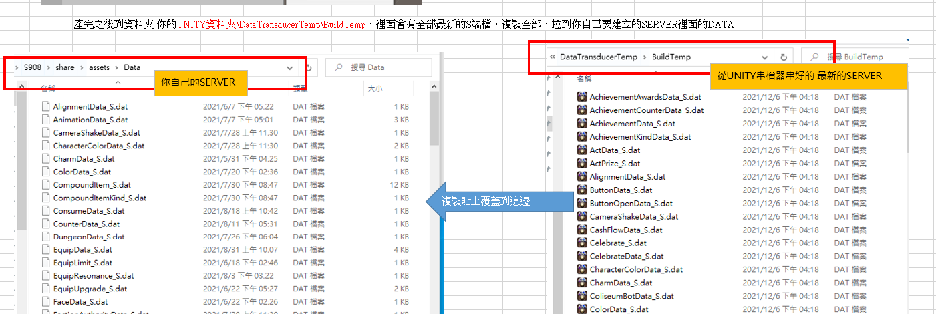

部分金手指記錄
加游戲進度
加到30級并開啓所有功能
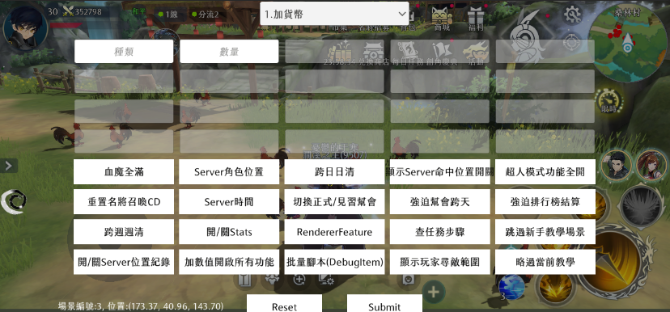

金手指主介面

加經驗

設玩家屬性

20是速度，改成999會走路快一點

換陣營

陣營編號：
AlignmentData.dat的陣營編號

直接開啓時空戰場（殺戮戰場）
活動裏面先選一個陣營開始匹配再用，但是不可以選擇隨機徵召

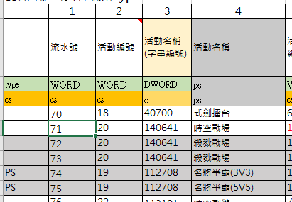

活動編號：ActData.dat的流水號

換場景（座標需要填稍微精確的值才能踩到地板）

障礙點編輯器
查詢

需要填0

更新
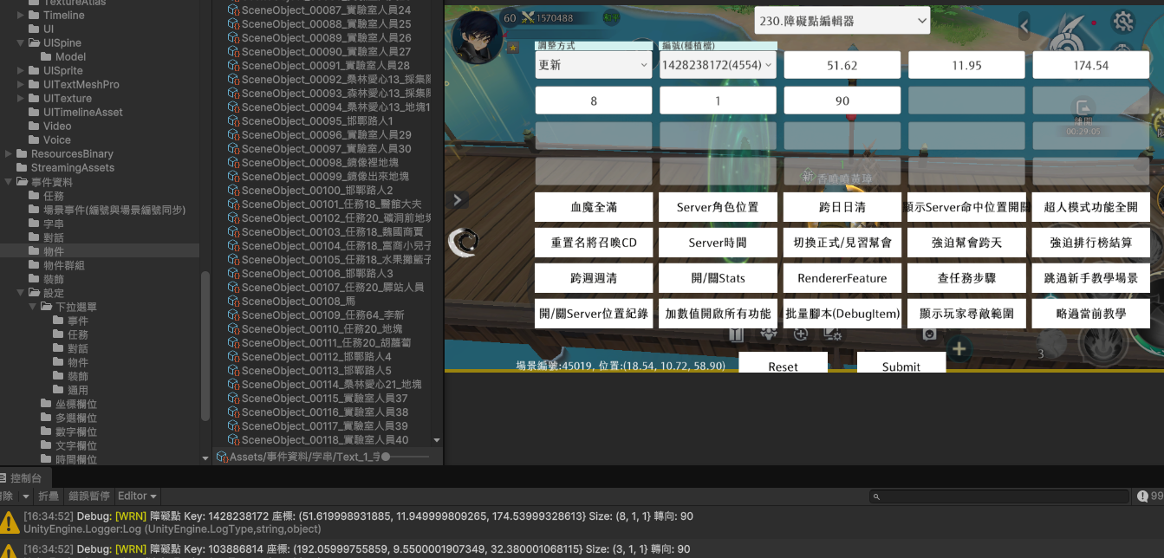

修改這兩個數字然後測試

測試完兩個數字以後放大400填入

要先設置成障礙點

改sever時間，只能在自己建的sever上操作
改時間

重置回去

查當前時間

金手指主介面

通用獎勵
幫會資金，幫會等級，幫會活躍都用這個功能

6個9即可

幫會戰
先切換正式幫會

金手指主介面

進入幫會戰下個階段（報名-報名最後一分鐘-前哨戰-領地戰），此前先發幫會資金，否則時間變動幫會會自動解散

在報名時間，可以讓所有幫會都自動報名參加

在測試新的一次幫會戰前，先金手指242（76）重置時間，再301（3）重置幫會狀態

工作表1
